Лист1
ID | Title (Заголовок) | Окружение | Priority (Приоритет) | Severity (Серьезность) | Defect Description/Title/ Описание дефекта | Precondition (Предусловие) | Steps (Шаги) | Expected Result (Ожидаемый результат) | Фактический результат | Статус | Assigne (Назначено) | Прикрепленный файл | Комментарий | Автор
1 | Неверный язык письма подтверждения регистрации | Browser: Chrome Версия 105.0.5195.127 (Официальная сборка), (64 бит), Device: PC, ОС: windows 10 | Наивысший | Критическая | Несмотря на выбранные страну и язык при регистрации (Россия, русский) письмо с подтверждением регистрации приходит на армянском языке. Невозможно завершить регистрацию на сайте. | Пользователь не зарегистирован; Язык интерфейса - русский. | 1)Полностью заполнить форму регистрации валидными данными; 2)указать действующий имейл; 3)включить чек-бокс принятия условий; 4)нажать кнопку Зарегистрироваться; 5)получить письмо с подтверждением регистрации. | Письмо с подтверждением регистрации должно быть на выбранном при регистрации языке. | Пришло письмо с подтверждением регистрации на армянском языке. | Новый |  | 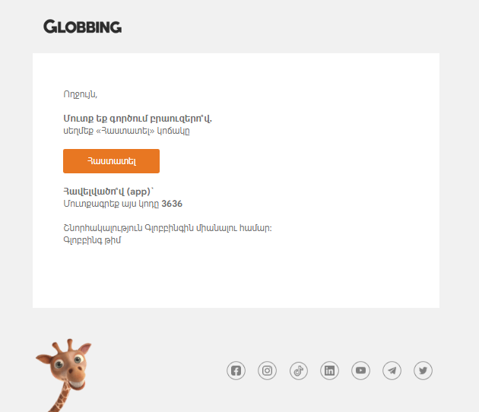
2 | Не работает кнопка "Звонок с сайта" | Browser: Chrome Версия 105.0.5195.127 (Официальная сборка), (64 бит), Device: PC, ОС: windows 10 | Незначительный | Невысокая | При нажатии на кнопку "Звонок в техподдержку с сайта" вызов не начинается ни на сайте, ни на привязанном устройстве. | - | 1)Нажать на иконку телефонной трубки перед номером технической поддержки; 2)При появлении попапа - выбрать привязанное устройство, с которого можно совершить вызов. | Выполняется вызов в техническую поддержку сайта по указанному номеру | Не выполняется вызов в техническую поддержку сайта по указанному номеру | Новый

